상품제안서
LAAON 블루투스 겸용 저소음 버티컬 마우스 | 상품코드: S46857

 |  |  |  |  |  |  | 02-713-8555 | www.synergygift.co.kr
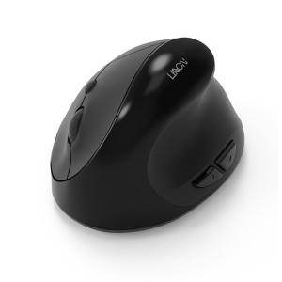 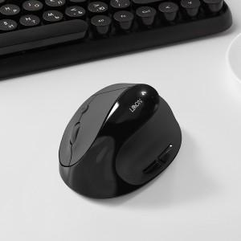 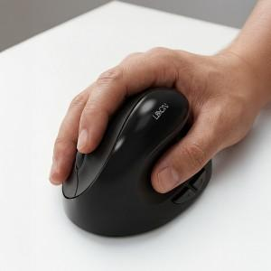

【상세/제작정보】

【인쇄/포장옵션】 | 실크, 레이저, DTF필름 / 포장지포장

【공급단가】 | 수량 | 20~ | 100~ | 300~ | 500~ | 1,000~
*VAT별도 | 단가 | 13,100원 | 11,900원 | 11,400원 | 11,200원 | 11,000원

【상품 URL】 | https://www.synergygift.co.kr:443/src/goods_detail.php?gdno=46857

